ASIE
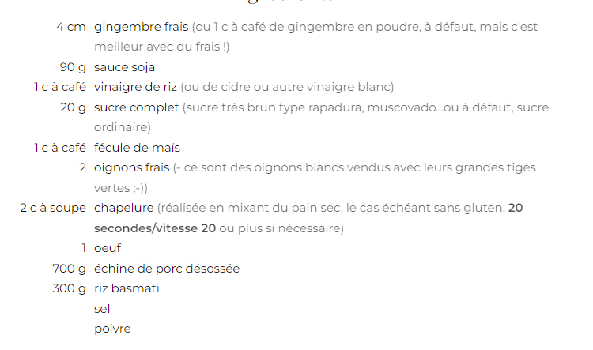
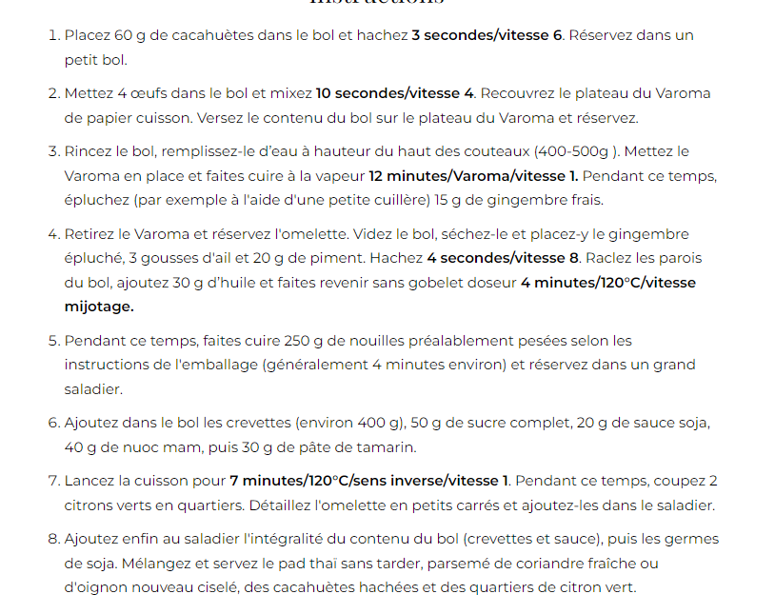
Pad Thai
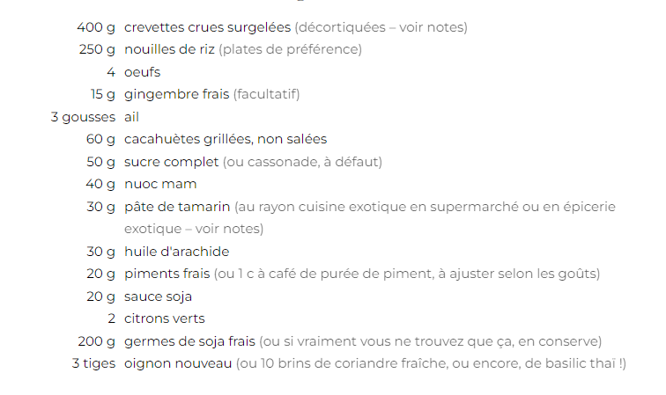

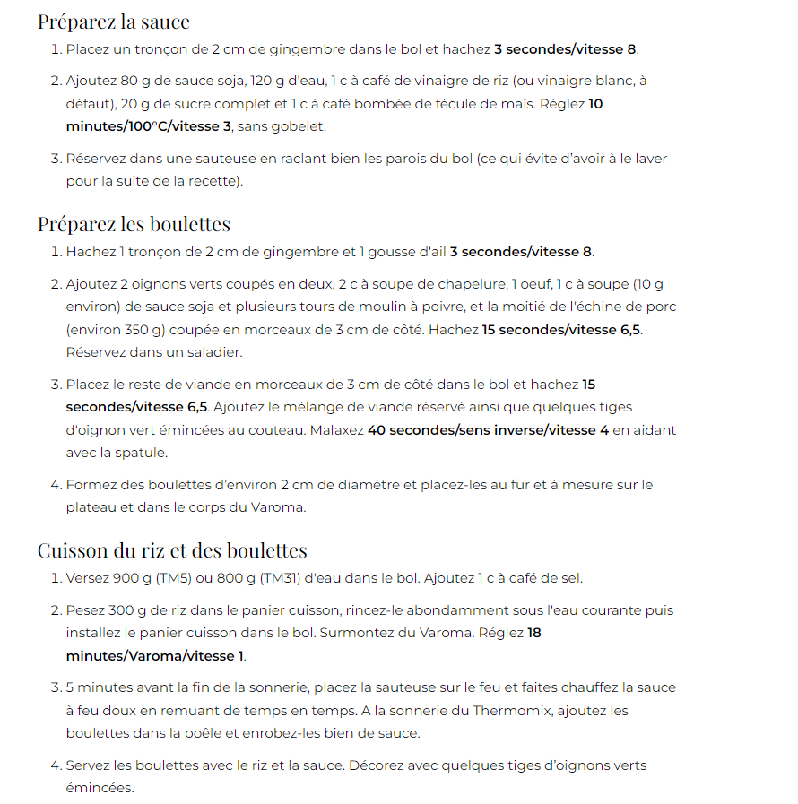
Boulettes teriyaki

Epinard
Lasagnes aux épinards
 | 200g | épinards frais | Mixer farine + beurre + lait 10 min 90°C vit 4. Arrêter le mixage dès que la lame tourne dans le vide
 | Une dizaine | feuilles de lasagne | Laisser la moitié de la béchamel dans le bol et y mettre les épinards émincés
 | 80g | gruyère râpé | Cuire 5 min 90°C vit 1. Ajouter du roquefort.
 | 750g | lait | Mixer 6 sec vit 6
 | 90g | farine | Mettre dans un plat à gratin de la béchamel nature
 | 40g | beurre | Alterner couches de feuilles de lasagne, béchamel aux épinards et gruyère
 | un peu de | parmesan | Pour la dernière couche, mettre le restant de la béchamel nature et saupoudrer de parmesan
 | un peu de | roquefort | Enfourner 25 - 30 min à 180°C
Muffins aux épinards
 | 100g | épinards frais | Otez les tiges des épinards et émincez les
 | 100g | chèvre ou feta | Faire cuire 5 min à l'eau bouillante puis mettre dans une passoire
 | 2 | œufs | Préchauffer le four à 180°C et beurrer des moules à muffin
 | 125g | yaourt | Couper le fromage en gros dés
 | 20g | huile d'olive | Mélanger 15 sec vit 4 yaourt, œuf et huile
 | 130g | farine | Incorporez farine, levure
 | 3càc | levure chimique | Mélanger 15 sec vit 4 et ajouter les épinards et le fromage, et le lait en fonction de la consistance
 | un peu de | lait | Mélanger 15 sec vit 4
 |  |  | Cuire 20 min, la pointe du couteau planté doit être sèche
Roulé aux épinards et au jambon ou saumon
 | 500g | épinards frais | Faire cuire 5 min à l'eau bouillante puis mettre dans une passoire
 | 5 | œufs | Préchauffer le four à 200°C
 | 150g | crème fraîche épaisse | Ajouter le fouet
 | 125g | saumon fumé ou jambon | Mettre 5 blancs d'œufs et 1 pincée de sel et chauffer 3min 37°C vit 3,5
 |  |  | Retirer le fouet et réserver
 |  |  | Ajouter les épinards TRES EGOUTTES
 |  |  | Mélanger 4sec vit8
 |  |  | Racler et remélanger 4sec vit8
 |  |  | Mettre les 5 jaunes d'œufs et mélanger 30sec vit 3
 |  |  | Incorporez délicatement les blancs en neige
 |  |  | Etalez sur une plaque recouverte de papier cuisson comme une génoise et cuire 10min à 200°C
 |  |  | Transvaser à chaud sur un torchon humide et roulez le
 |  |  | Réserver 15 min et dérouler
 |  |  | Répartir crème et jambon/saumon puis re-rouler
 |  |  | Réserver au minimum 2h au frigo

Curry de pois chiches

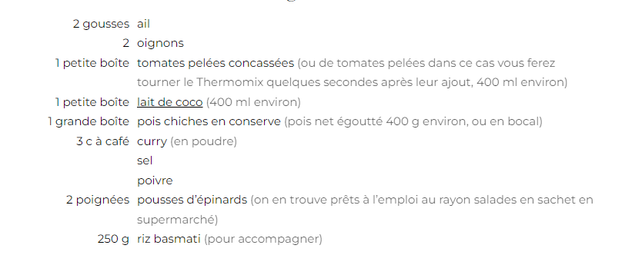
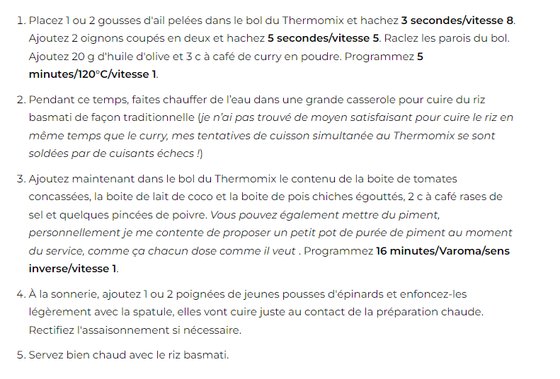

Poulet palak
 | 1càc | graines de coriandre | Mettre les graines de coriandre, cumin et cardamone dans le bol et cuire 6min Varoma mij
 | 1càc | graines de cumin | Pulvériser 3sec vit9. retirer les gros morceaux et les jeter
 | 1càc | graines de cardamone | Réserver le reste de poudre d'épices
 | 700g | épinards frais | Mettre 350g d'épinards frais dans le bol et mixer 15sec vit5 en vous aidant de la spatule
 | 5g | gingembre | Cuire 2min30 100°C vit 2
 | 100g | oignon rouge | Mettre le reste des épinards, mixer 20sec vit5 et cuire 5min 100°C vit 2
 | 2 | gousses d'ail | Réserver dans une passoire
 | 20g | huile de tourneol | Mettre le gingembre épluché, les oignons et l'ail et mixer 4sec vit7
 | 1càc | garam masala | ajouter l'huile, le garam masala et les épices moulues au début et cuire 5min 100°C vit 1
 | 100g | tomates | Ajouter la tomate, la coriandre fraîche, l'eau et du sel + 2càS des épinards et pulvériser 40sec vit9
 | 15g | coriandre fraîche | Mettre le poulet et le reste des épinards et cuire 12min 100°C sens inv vit mij
 | 120g | eau | Ajouter 100g de yaourt et servir avec du riz
 | 650g | poulet
 | 100g | yaourt à la grecque

